Титул
 | Мунициальное бюджетное общеобразовательное учреждение "Средняя общеобразовательная школа №6"

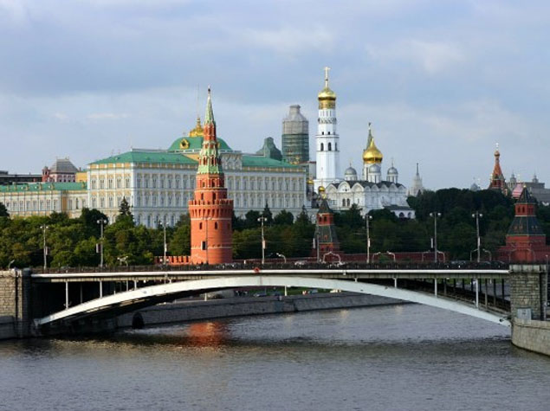

"KENNST DU MOSKAU?"

 |  |  | подготовила: учитель немецкого языка Соловьянова Татьяна Анатольевна

 |  | Новомосковск 2014

Регистрация
немецкий язык

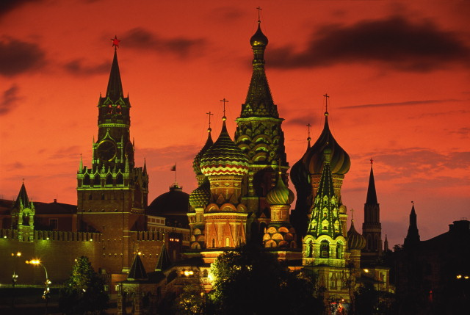

 |  |  | ЗАДАНИЕ ПО СТРАНОВЕДЕНИЮ

 |  | "KENNST DU MOSKAU?"

тест
 |  | регистрация
 | Фамилия
 | Имя
 | Класс

Тест
 |  |  | "KENNST DU MOSKAU?"

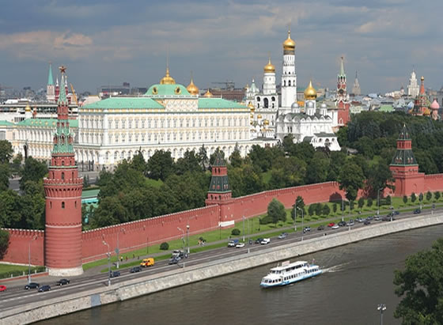
1 | Wann wurde Moskau gegründet?
 |  |  |  | ?!

2 | Von wem wurde Moskau gegründet ?

3 | Was gehört zu der Sehenswürdigkeiten Mokaus?
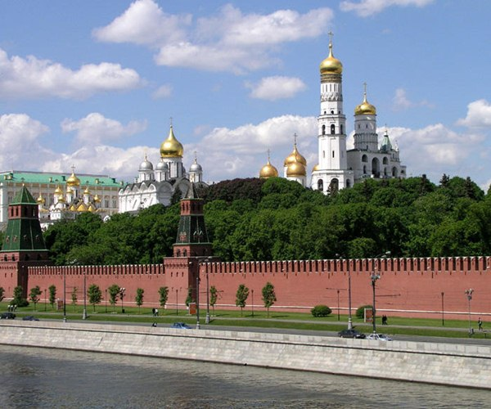

5 | Was nennt man das Herz Moskaus ?

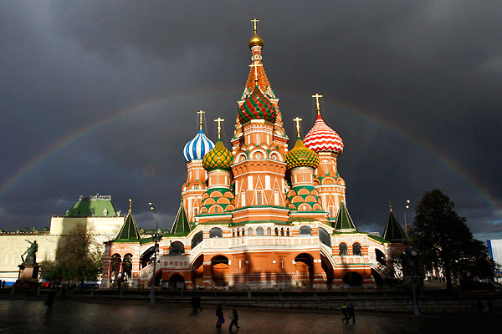
6 | Wie heißt die Hauptplatz Russlands?

7 | Welche Kathedrale befindet sich auf dem Roten Platz?

 |  | im 12. Jahrhundertvon Juri DolgorukiDenkmäler,Kirchen,Kathedralen, alte Häuserden Kremlder Rote Platzdie Basilius-Kathedrale

